Datos personales
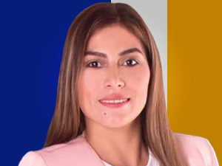

Nombres: | María Fernanda
Apellidos: | Jiménez Vásquez
Facebook:
Twitter:
Descripción:

